2017.g.-2020.g.
CSNg AR CIETUŠAJIEM IESAISTĪTO VIEGLO AUTOMOBIĻU ("B" KATEGORIJA) VADĪTĀJU SKAITS

 | Vadītāju skaits |  |  |  | Iesaistīti negadījumā |  |  |  |  | Iesaistīti alkohola reibumā
VECUMS | uz 01.01.2018. | uz 01.01.2019. | uz 01.01.2020. | uz 01.01.2021. | 2017.g | 2018.g | 2019.g | 2020.g | Uz 100000 vadītājiem (vid.) | 2017.g | 2018.g | 2019.g | 2020.g | Uz 100000 vadītājiem (vid.)
18 … 20 | 18522 | 18499 | 19675 | 20634 | 195 | 203 | 200 | 174 | 998 | 5 | 7 | 9 | 14 | 45
21 … 24 | 43134 | 40195 | 38269 | 37871 | 295 | 296 | 255 | 231 | 675 | 16 | 15 | 15 | 10 | 35
25 … 29 | 91483 | 85490 | 79863 | 72951 | 530 | 515 | 414 | 346 | 547 | 27 | 22 | 16 | 24 | 27
30 … 34 | 104253 | 103457 | 102866 | 101832 | 565 | 557 | 464 | 447 | 493 | 29 | 29 | 18 | 27 | 25
35 … 39 | 91238 | 93853 | 96390 | 98355 | 420 | 440 | 454 | 399 | 451 | 15 | 19 | 7 | 16 | 15
40 … 44 | 86720 | 86385 | 86216 | 86148 | 365 | 417 | 329 | 304 | 410 | 15 | 22 | 18 | 14 | 20
45 … 49 | 80319 | 81528 | 82877 | 83475 | 346 | 360 | 323 | 299 | 405 | 13 | 12 | 18 | 23 | 20
50 … 54 | 69032 | 69671 | 70773 | 72937 | 284 | 307 | 288 | 219 | 389 | 7 | 8 | 13 | 13 | 15
55 … 59 | 65502 | 66495 | 66854 | 66175 | 259 | 261 | 216 | 192 | 350 | 9 | 7 | 5 | 6 | 10
60 … 64 | 48673 | 52234 | 55265 | 57984 | 172 | 203 | 196 | 204 | 362 | 4 | 7 | 7 | 10 | 13
> 64 | 81604 | 87769 | 94654 | 101812 | 335 | 311 | 328 | 343 | 360 | 5 | 10 | 2 | 10 | 7

IESAISTĪTO VIEGLO AUTOMOBIĻU VADĪTĀJU SKAITS UZ 100000 VADĪTĀJIEM (2017. - 2020.g. vidējais)

Kopā |  |  |  |  |  |  |  |  | Alkohola reibumā

 |  |  |  |  |  |  |  |  |  |  |  |  |  | 23

 |  |  |  |  |  |  |  |  |  |  | S
1996. g. kopējais tehnisko apskati izgājušo transportlīdzekļu skaits.
 | 0
1996. g. tehnisko apskati izgājušo vieglo automobiļu skaits.
 | 0

2015.g.-2018.g.
CSNg AR CIETUŠAJIEM IESAISTĪTO VIEGLO AUTOMOBIĻU ("B" KATEGORIJA) VADĪTĀJU SKAITS

 | Vadītāju skaits |  |  |  | Iesaistīti negadījumā |  |  |  |  | Iesaistīti alkohola reibumā
VECUMS | uz 01.01.2016. | uz 01.01.2017. | uz 01.01.2018. | uz 01.01.2019. | 2015.g | 2016.g | 2017.g | 2018.g | Uz 100000 vadītājiem (vid.) | 2015.g | 2016.g | 2017.g | 2018.g | Uz 100000 vadītājiem (vid.)
18 … 20 | 18950 | 18709 | 18522 | 18499 | 172 | 198 | 195 | 203 | 1028 | 6 | 8 | 5 | 7 | 35
21 … 24 | 51385 | 47388 | 43134 | 40195 | 340 | 346 | 295 | 296 | 701 | 21 | 18 | 16 | 15 | 38
25 … 29 | 97799 | 95231 | 91483 | 85490 | 522 | 504 | 530 | 515 | 560 | 27 | 29 | 27 | 22 | 28
30 … 34 | 100429 | 102815 | 104253 | 103457 | 446 | 489 | 565 | 557 | 501 | 22 | 20 | 29 | 29 | 24
35 … 39 | 90565 | 90762 | 91238 | 93853 | 359 | 397 | 420 | 440 | 441 | 19 | 15 | 15 | 19 | 19
40 … 44 | 87084 | 87313 | 86720 | 86385 | 345 | 365 | 365 | 417 | 429 | 22 | 24 | 15 | 22 | 24
45 … 49 | 75553 | 78184 | 80319 | 81528 | 253 | 301 | 346 | 360 | 399 | 19 | 10 | 13 | 12 | 17
50 … 54 | 68943 | 68734 | 69032 | 69671 | 235 | 265 | 284 | 307 | 395 | 9 | 9 | 7 | 8 | 12
55 … 59 | 61179 | 63776 | 65502 | 66495 | 212 | 237 | 259 | 261 | 377 | 10 | 9 | 9 | 7 | 14
60 … 64 | 43018 | 45542 | 48673 | 52234 | 162 | 186 | 172 | 203 | 382 | 3 | 4 | 4 | 7 | 10
> 64 | 70945 | 75194 | 81604 | 87769 | 261 | 321 | 335 | 311 | 389 | 5 | 3 | 5 | 10 | 7

IESAISTĪTO VIEGLO AUTOMOBIĻU VADĪTĀJU SKAITS UZ 100000 VADĪTĀJIEM (2015. - 2018.g. vidējais)

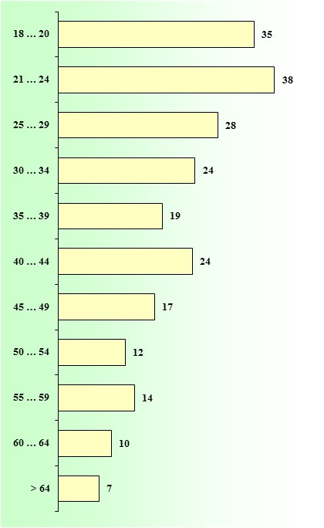
Kopā |  |  |  |  |  |  |  |  | Alkohola reibumā
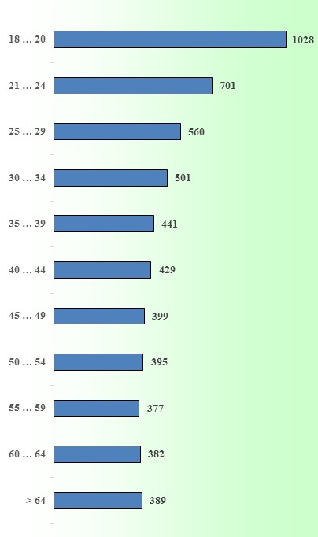

 |  |  |  |  |  |  |  |  |  |  |  |  |  | 23

 |  |  |  |  |  |  |  |  |  |  | S
1996. g. kopējais tehnisko apskati izgājušo transportlīdzekļu skaits.
 | 0
1996. g. tehnisko apskati izgājušo vieglo automobiļu skaits.
 | 0

2011.g.-2014 .g.
CSNg AR CIETUŠAJIEM IESAISTĪTO VIEGLO AUTOMOBIĻU ("B" KATEGORIJA) VADĪTĀJU SKAITS

 | Vadītāju skaits |  |  |  | Iesaistīti negadījumā |  |  |  |  | Iesaistīti alkohola reibumā
VECUMS | uz 01.01.2012. | uz 01.01.2013. | uz 01.01.2014. | uz 01.01.2015. | 2011.g | 2012.g | 2013.g | 2014.g | Uz 100000 vadītājiem (vid.) | 2011.g | 2012.g | 2013.g | 2014.g | Uz 100000 vadītājiem (vid.)
18 … 20 | 25952 | 23581 | 12356 | 19568 | 212 | 186 | 110 | 197 | 865 | 16 | 7 | 10 | 14 | 58
21 … 24 | 64179 | 62047 | 55491 | 55490 | 366 | 326 | 363 | 384 | 607 | 38 | 23 | 31 | 31 | 52
25 … 29 | 97618 | 99349 | 96590 | 98542 | 441 | 467 | 441 | 474 | 465 | 40 | 24 | 23 | 24 | 28
30 … 34 | 91634 | 92885 | 95488 | 98282 | 382 | 378 | 424 | 432 | 427 | 35 | 18 | 25 | 26 | 27
35 … 39 | 91000 | 91030 | 91347 | 90447 | 374 | 351 | 379 | 386 | 410 | 26 | 18 | 18 | 19 | 22
40 … 44 | 82234 | 84960 | 86933 | 87030 | 333 | 313 | 368 | 402 | 415 | 16 | 19 | 21 | 23 | 23
45 … 49 | 73290 | 73599 | 74712 | 74402 | 282 | 282 | 308 | 344 | 411 | 25 | 16 | 17 | 22 | 27
50 … 54 | 70018 | 71889 | 73002 | 71358 | 248 | 264 | 270 | 252 | 361 | 10 | 9 | 13 | 11 | 15
55 … 59 | 52724 | 56307 | 60432 | 61155 | 163 | 167 | 184 | 187 | 304 | 9 | 5 | 3 | 5 | 10
60 … 64 | 40174 | 42518 | 44201 | 43758 | 134 | 138 | 151 | 146 | 333 | 10 | 2 | 4 | 5 | 12
> 64 | 74372 | 81121 | 89025 | 80241 | 197 | 217 | 234 | 260 | 280 | 16 | 1 | 5 | 1 | 7

IESAISTĪTO VIEGLO AUTOMOBIĻU VADĪTĀJU SKAITS UZ 100000 VADĪTĀJIEM (2011.-2014.g. vidējais)

Kopā |  |  |  |  |  |  |  |  | Alkohola reibumā
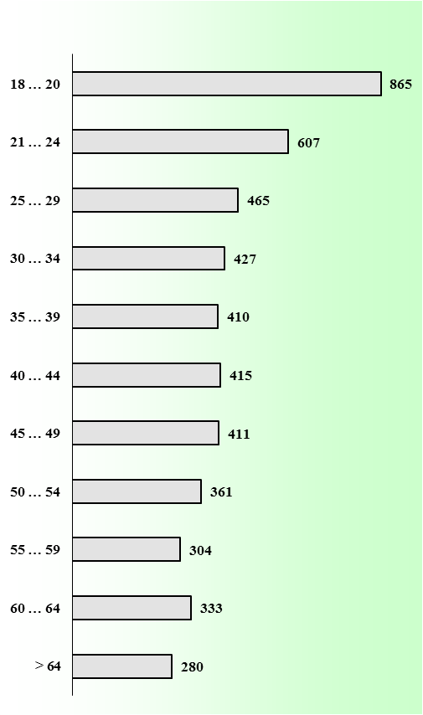
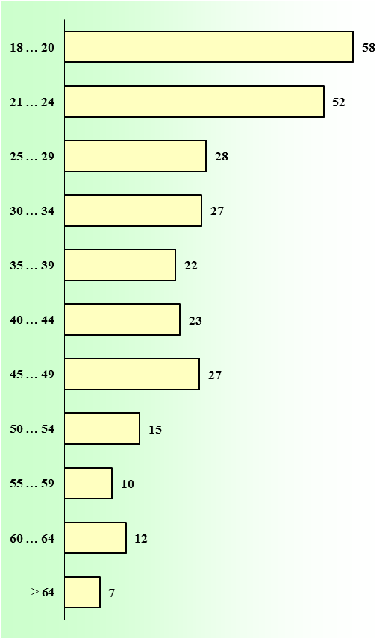

 |  |  |  |  |  |  |  |  |  |  |  |  |  | 23

 |  |  |  |  |  |  |  |  |  |  | S
1996. g. kopējais tehnisko apskati izgājušo transportlīdzekļu skaits.
 | 0
1996. g. tehnisko apskati izgājušo vieglo automobiļu skaits.
 | 0

